19.

Математические и тригонометрические функции

=Пи
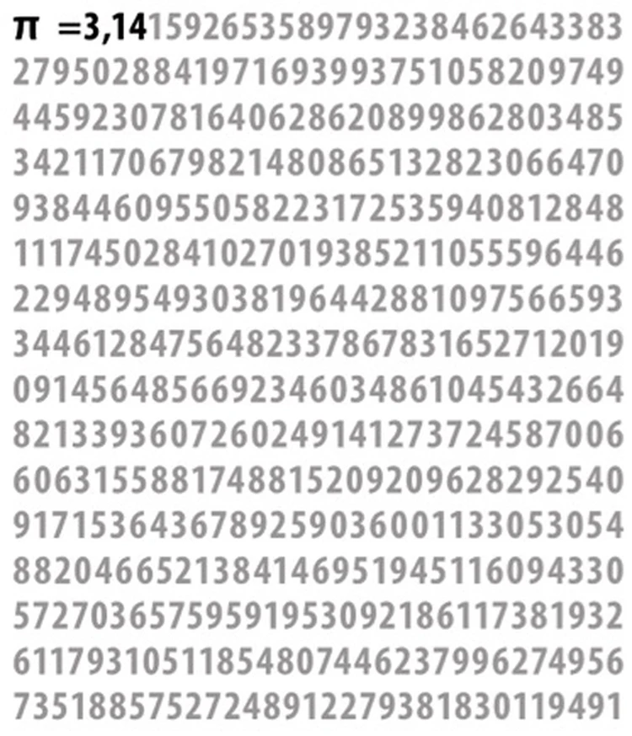
3.14159265358979300000

=Sin
 | sin(x)
-10 | 0.54402111089
-9
-8
-7
-6
-5
-4
-3
-2
-1
0
1
2
3
4
5
6
7
8
9
10
x | sin(x)
-10 | 0.54402111089
-9
-8
-7
-6
-5
-4
-3
-2
-1
0
1
2
3
4
5
6
7
8
9
10

=Cos
 | cos(x)
-10 | -0.83907152908
-9
-8
-7
-6
-5
-4
-3
-2
-1
0
1
2
3
4
5
6
7
8
9
10
x | cos(x)
-10 | -0.83907152908
-9
-8
-7
-6
-5
-4
-3
-2
-1
0
1
2
3
4
5
6
7
8
9
10

=Tan
 | Tan(x)
-10 | -0.64836082746
-9
-8
-7
-6
-5
-4
-3
-2
-1
0
1
2
3
4
5
6
7
8
9
10
x | Tan(x)
-10 | -0.64836082746
-9
-8
-7
-6
-5
-4
-3
-2
-1
0
1
2
3
4
5
6
7
8
9
10

Контакты
Контакты:
Site: ikt1367.ru
YouTube: https://youtube.com/@ikt1367/playlists
RuTube: https://rutube.ru/channel/34716050/playlists
E-mail: YSAniskin@gmail.com
С Уважением, Ярослав Сергеевич

